외부데이터1
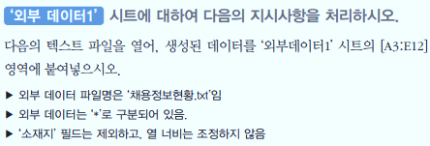
채용정보 현황

